Додаток 1_Цінова пропозиція
 |  |  |  |  |  | Додаток №1 2709 NP до Запиту
 | Форма цінової пропозиції

(Назва Учасника), надає свою пропозицію щодо участі в конкурсу на тендер закупівлю меблів для офісу.
Відомості про підприємство |  |  | Повне найменування учасника – суб’єкта господарювання
 |  |  | Ідентифікаційний код за ЄДРПОУ або реєстраційний номер облікової картки платника податків
 |  |  | Реквізити (адреса - юридична та фактична, телефон, факс, телефон для контактів, e-mail, розрахунковий рахунок)
Відомості про особу (осіб), які уповноважені представляти інтереси Учасника |  |  | (Прізвище, ім’я, по батькові, посада, контактний телефон).
Учасники при поданні цінової пропозиції повинні надати Зразки ДСП та ЛДСП та кольорової палітри сірого, білої та червоного кольору, за адресою: м. Київ, вул. Ділова, буд. 3, Товариство Червоного Хреста України до 24.02.2026 18:00. Надані Зразки будуть повернуті постачальнику після завершення цієї закупівлі.
№ п/п | Назва | Технічні характеристики та опис |  |  | Одиниця виміру | Кількість | Ціна за одиницю, грн | Всього вартість, грн | Умови оплати, % передплати /післяплати | Термін поставки товару, календарних днів
 |  | Запит |  | Пропозиція Вказати параметри та характеристики по кожному пункту, надати візуалізацію |  |  | (з урахуванням всіх податків і зборів) |  | Пропозиція
ЛОТ 1- Столи офісні
1 | Стіл офісний | Висота:766 мм Ширина:1200 мм Глибина:500 мм Товщина стільниці:16 мм Матеріал стільниці: ламінована ДСП Колір каркаса:білий Колір стільниці: бетон Тип столу: кутовий прямий Тип розміщення: універсальний Матеріал каркаса: ЛДСП Функціональність: розсувний Оснащення: з полицями Кромка: в тон елементів, пластикова, протиударна |  |  | шт | 1 | 0.00 ₴ | 0.00 ₴
2 | Стіл офісний тумбовий з приставкою | Стільниця: ЛДСП 36 мм Опори: ЛДСП 36 мм Розмір Довжина2083 мм Ширина2100 мм Висота 761 мм Розмір тумби 600*800*629 Кромка: в тон елементів пластикова протиударна Ручки Профільні Колір біло сірий | 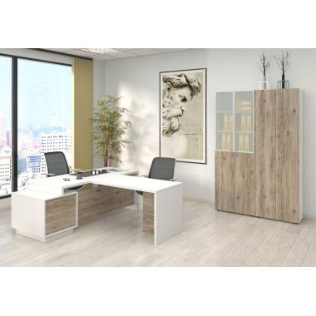 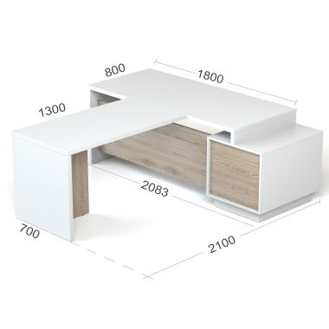 |  | шт | 1 | 0.00 ₴ | 0.00 ₴
3 | Стіл кутовий лівий кут з шухлядами | Матеріал ЛДСП колір - сірий Розміри: В 750 * Г 1600 (800 /450) * Ш 1800 Товщина: 18 Тип розміщення шухляд: лівий Кромка пластикова протиударна - 2мм Шухляда - 5 шт: верхня з замком телескопічні направляючі з доводчиками Ручки чорного кольору миталеві |  |  | шт | 1 | 0.00 ₴ | 0.00 ₴
4 | Стіл прямий з двома тумбами | Матеріал: ЛДСП колір: фасади - сірий стільниця і каркас - білий Розміри: В 800 * Г 800 * Ш 2100 Товщина: 18 Кромка пластикова протиударна - 2мм Шухляда - по 3 шт: верхні з замком телескопічні направляючі з доводчиками |  |  | шт | 1 | 0.00 ₴ | 0.00 ₴
5 | Стіл кутовий правий кут з шухлядами | Матеріал:ЛДСП колір - сірий Розміри: В 750 * Г 1800 (700 /450) * Ш 1600 Товщина: 18 Тип розміщення шухляд: правий Кромка пластикова протиударна - 2мм Шухляда - 5 шт: верхня з замком Ручки чорного кольору миталеві |  |  | шт | 1 | 0.00 ₴ | 0.00 ₴
6 | Стіл офісний кутовий | Розміри Ширина стільниці120 см Глибина50 см Ширина155 см Глибина стільниці50 см Висота170 см Матеріали КорпусЛДСП Ширина ЛДСП16 мм Стіл білого кольору з дверцятами сірого кольору. Комплектація З дверцятами, З надбудовою, З полицями, З пеналом Вид ручок: врізні Кромка: пластикова протиударна |  |  | шт | 2 | 0.00 ₴ | 0.00 ₴
7 | Стіл офісний | Розміри: ВхШхГ:750х1600х1400 мм Товщина стільниці:36 мм ГхШ:1400х1600 мм Матеріал стільниці: ламінована ДСП Три шухляди, верхня з замком Матеріал каркаса: метал Колір каркаса: чорний Колір стільниці: білий Тип столу: кутовий Тип розміщення: лівий Довжина блоку з шухлядами: 585 мм Довжина блоку з полицями: 825 мм Полиці тільки з внутрішньої сторони стола Відстань між полицями рівномірна Кромка: пластикова протиударна Фурнітура: телескопічні направляючі з доводчиками | 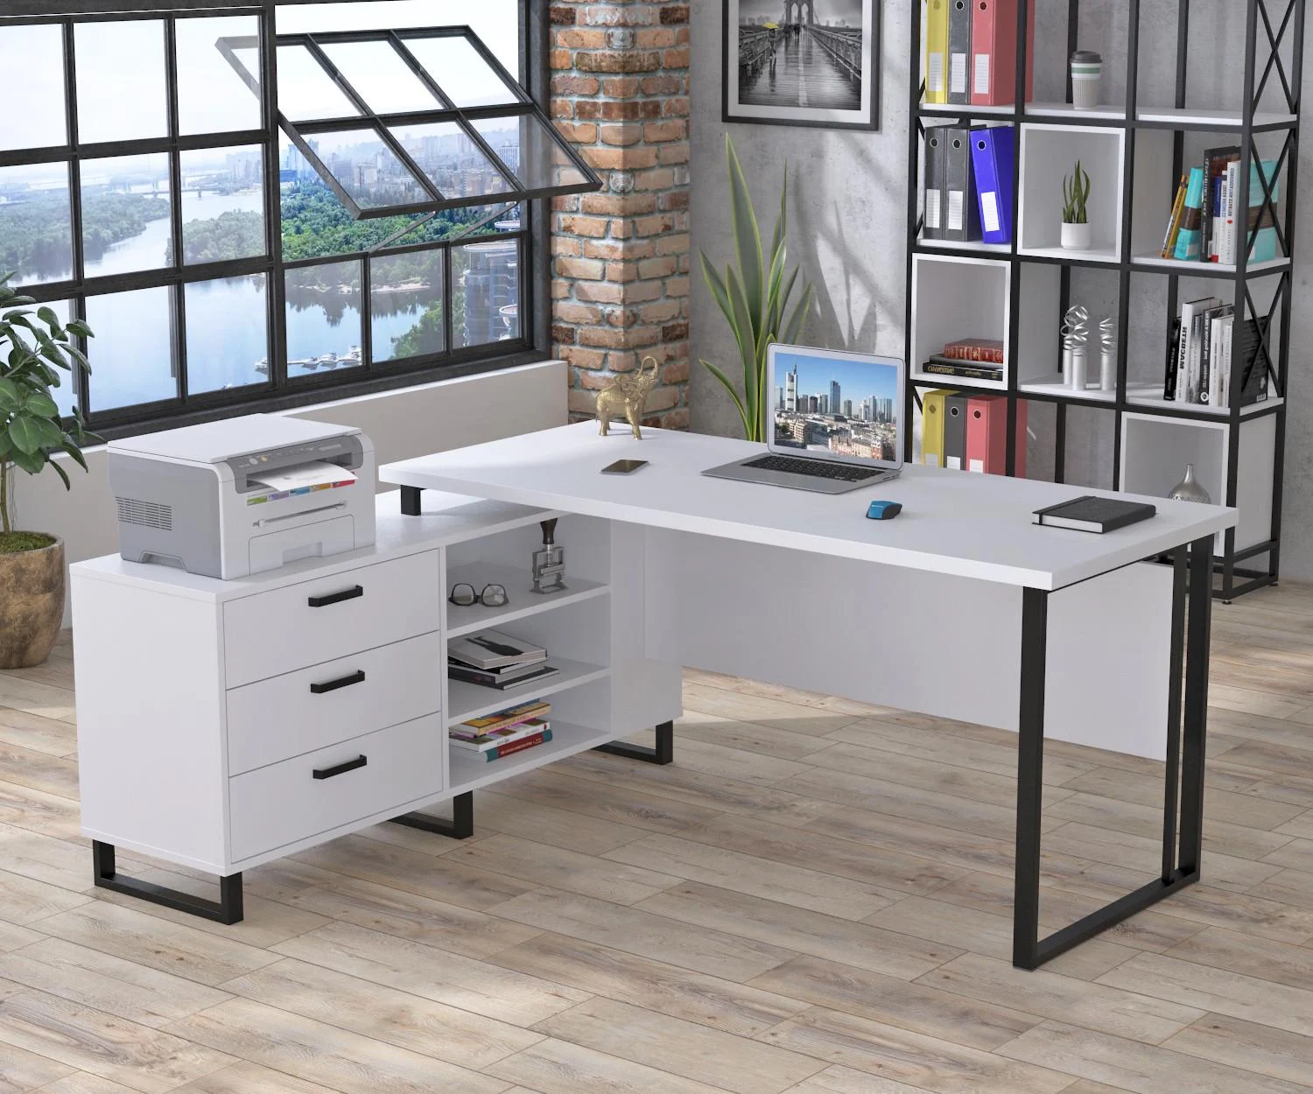 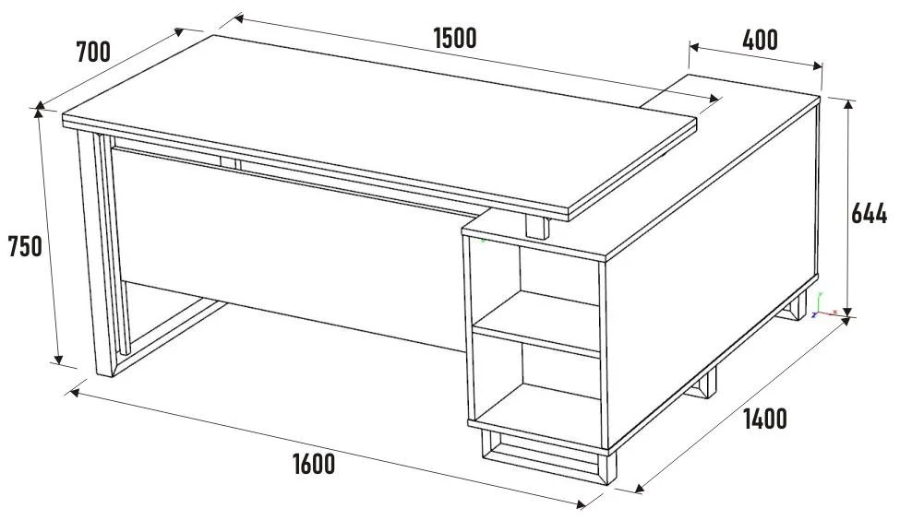 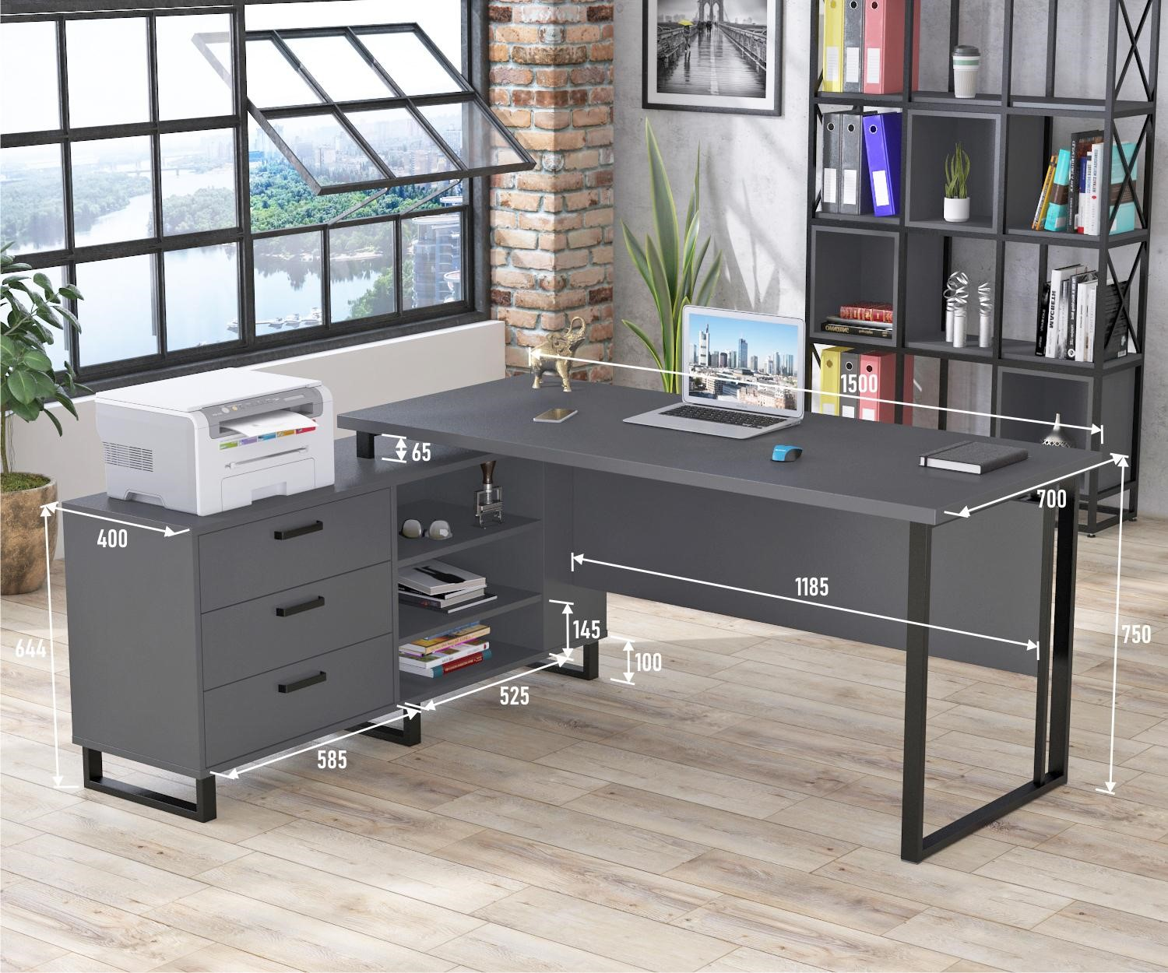 |  | шт | 1 | 0.00 ₴ | 0.00 ₴
8 | Письмовий стіл | Матеріал: ЛДСП Кромка: ПВХ Напрямні: телескопічні Ширина 1400 мм. Глибина 1000 мм. Висота до стільниці 800 мм Висота 1120 мм. Тумбочку на ліву сторону, стелаж на праву + стінка в стелажі, не сквозний. Колір сірий Колір столу RAL 7047 Висота поличок стелажа - 32 см., глибина - 30 см. Товщина ЛДСП стільниці - 20-22 мм. Товщина ЛДСП стелажа - 18 мм. Верхня шухляда на замку. В шухлядах телескопічні направляючі з доводчиком |  |  | шт | 1 | 0.00 ₴ | 0.00 ₴
9 | Стіл | Довжина 1600 мм Ширина 800 мм Товщина 18 мм Матеріали Горизонтальні траверси 3 шт. Каркас столу Металевий, прямокутна Стільниця ЛДСП Світло сірого кольору Кромка: пластикова протиударна Фурнітура: телескопічні направляючі з доводчиками | 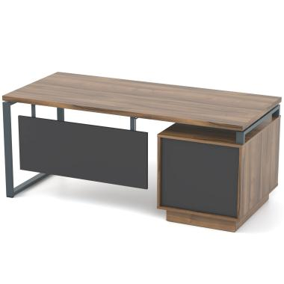 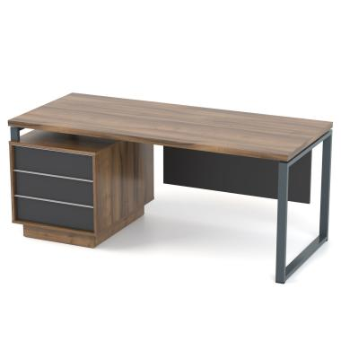 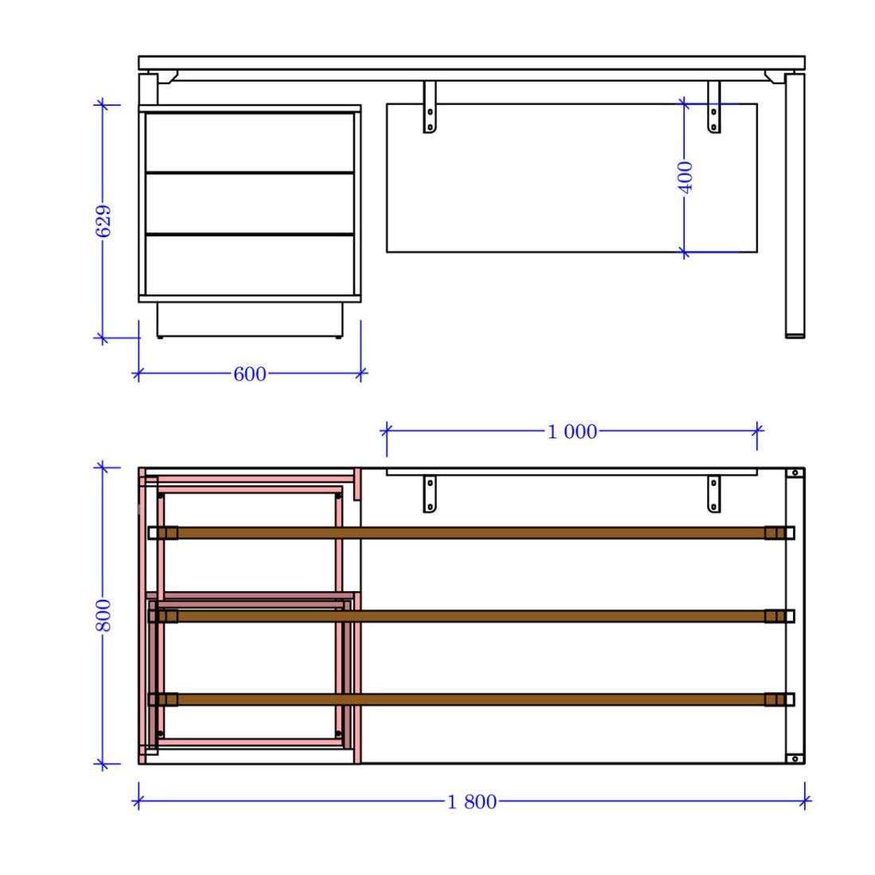 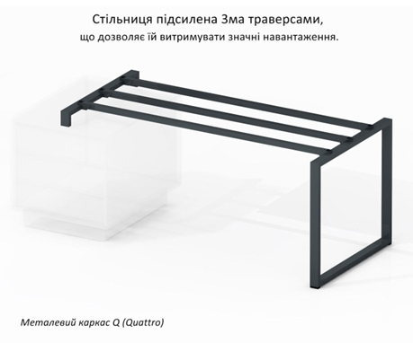 |  | шт | 1 | 0.00 ₴ | 0.00 ₴
10 | Стіл офісний | Матеріал виробу: ЛДСП Матеріал стільниці: ламінована ДСП Колір каркаса: білий Колір стільниці: білий Довжина: 1385 мм Ширина: 1385 мм Висота: 756 мм Кромка: пластикова протиударна Фурнітура: металеві чорного кольору |  |  | шт | 2 | 0.00 ₴ | 0.00 ₴
11 | Стіл Грейд правий | Колір стільниці: дуб крафт білий Тип столу:кутовий Тип розміщення:правий Матеріал каркаса:ДСП Висота: 766 мм Глибина: 848 мм Товщина стільниці: 16 мм Ширина: 1244 мм Кромка: пластикова протиударна Фурнітура: на шухлядах доводчики |  |  | шт | 1 | 0.00 ₴ | 0.00 ₴
12 | Стіл Грейд лівий | Колір стільниці: дуб крафт білий Тип столу:кутовий Тип розміщення:лівий Матеріал каркаса:ДСП Висота: 766 мм Глибина: 848 мм Товщина стільниці: 16 мм Ширина: 1244 мм Кромка: пластикова протиударна |  |  | шт | 1 | 0.00 ₴ | 0.00 ₴
13 | Письмовий стіл | Довжина:1200 мм Ширина: 600 мм Висота: 750 мм Матеріал виробу: ЛДСП Матеріал стільниці: ламінована ДСП Колір стільниці: дуб крафт білий Кромка: пластикова протиударна Фурнітура: доводчики |  |  | шт | 1 | 0.00 ₴ | 0.00 ₴
14 | Стіл офісний угловий | Розміри: Ширина: 1600 мм Глибина: 1400 мм Вага: 750 мм ДСП: 18 мм, настільна панель — 18 мм, чорна металева опора 30x20 мм, край: пластик 0,5 - 2 мм, телескопічні напрямні, металева ручка 128 мм Матеріал стільниці:ДСП Колір виробу: сірого Розмір шухляд Висота 200мм, Ширина 450мм, Глибина 500мм Ручки: металеві 128 мм. |  |  | шт | 2 | 0.00 ₴ | 0.00 ₴
15 | Стіл офісний | Розміри Ширина.: 1200 Глибина.: 600 Висота.: 750 Додатково: ДСП: 18 мм, стільниці - 18 мм, опора металева (чорна) 30х20мм, Кромка: пластик 0,5 - 2 мм, Ручка металева 128 мм Колір виробу: сірого |  |  | шт | 2 | 0.00 ₴ | 0.00 ₴
16 | Письмовий стіл | Розміри, мм Ширина Висота Глибина Габаритні 1200 750 600 Внутрішній розмір тумб 304 150 440 Фасад тумби 394 176 - Каркас: метал 40/20 мм Стільниця: ЛДСП 32 мм Кромка: ПВХ 2 мм Білого кольору | 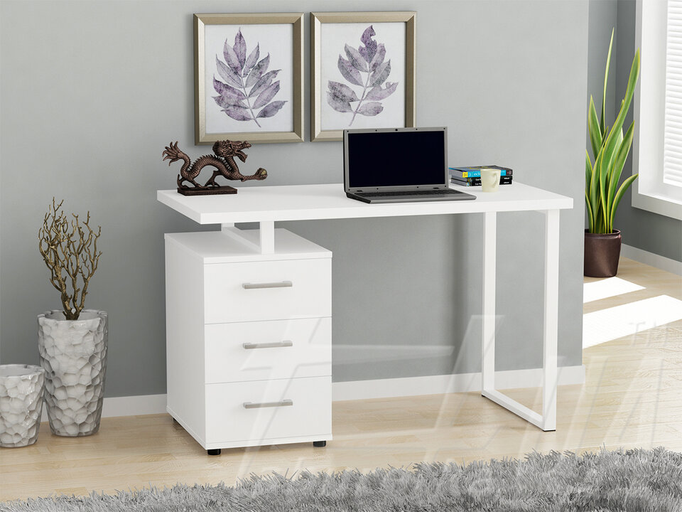 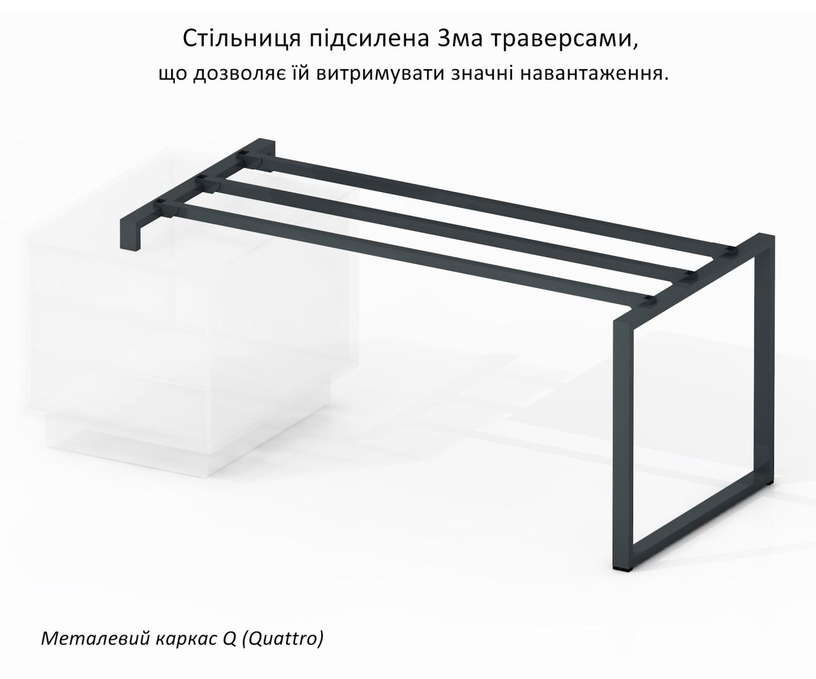 |  | шт | 3 | 0.00 ₴ | 0.00 ₴
17 | Стіл офісний письмовий | Ширина 138.2 см Форма Прямокутна Колір Білий Висота 76 см Матеріал стільниці Ламіноване ДСП Додаткові характеристики Матеріал корпусу: ЛДСП Матеріал фасаду: ЛДСП Кількість висувних шухляд: 3 Направляючі: Роликові Ручки: Система Push-to-Open Сторона кута: Універсальний лівий/правий Кромка: пластикова протиударна |  |  | шт | 1 | 0.00 ₴ | 0.00 ₴
18 | Стіл офісний письмовий | Розмір: Висота стола 75 см Глибина стільниці - 80 см довжина стільниці - 180 см Товщина стільниці - 4 см Довжина бокової частини столу (під стелажем) - 160 см (всього, зі стільницею) Ширина нижньої бокової частини столу (ножка) - 75 см Довжина нижньої бокової частини столу (ножка) - 178 см Висота стелажу - 145 см Ширина стелажу - 90 см Глибина стелажу - 35 см Ширина полички - 42 см Висота верхніх поличок - 33 см Висота нижніх поличок - 35 см Товщина полички - 2 см Ширина тумбочки (під стелажем) - 42 см Висота тумбочки - 77 см Глибина тумбочки - 50 см Кромка: пластикова протиударна Фурнітура: миталеві сірі ручки сірого кольору |  |  | шт | 1 | 0.00 ₴ | 0.00 ₴

Всього вартість пропозиції по ЛОТУ 1, грн* |  |  |  |  |  |  |  | 0.00 ₴
ЛОТ 2 - Стіл журнальний
1 | Журнальний столик | Матеріал стільниці: ЛДСП Колір стільниці та полиці: білий Матеріал каркаса: метал Колір каркаса: чорний матовий Висота: 450 мм Ширина: 940 мм Довжина: 540 мм з нижньою полицею з регульованими ніжками стільниця підйомна з шухлядою Висота в розкладеному стані 700 мм Кромка: пластикова протиударна |  |  | шт | 1 | 0.00 ₴ | 0.00 ₴
2 | Стіл журнальний | Форма: Овальний Довжина 120 Материал стільниці МДФ Матеріал каркасу МДФ Висота 46 Ширина 60 Колір : Світло сірого Кромка: пластикова протиударна |  |  | шт | 1 | 0.00 ₴ | 0.00 ₴
3 | Журнальний стіл | Матеріал корпусу: ДСП ламінована 16мм Матеріал фасаду: ДСП ламіноване (16 мм) Ширина: 80 Висота: 50 Глибина: 50 Тип: На колесах Тип фасаду : Матовий Рівномірна висота між полицями Колір світло сірий Кромка: пластикова протиударна |  |  | шт | 1 | 0.00 ₴ | 0.00 ₴
4 | Журнальний столик | Полиці - ЛДСП стійки - метал колір - сірий Розміри: В 735* Г 450 * Ш 450 Товщина: 18 Кромка пластикова протиударна - 2мм Тип: На колесах Рівномірна висота між полицями |  |  | шт | 1 | 0.00 ₴ | 0.00 ₴
Всього вартість пропозиції по ЛОТУ 2, грн* |  |  |  |  |  |  |  | 0.00 ₴
ЛОТ 3- Стіл переговорний
3 | Стіл великий для переговорів | Розміри : 300x120x76 см З вмонтованими 4 настільними подовжувачами розетки : 2R+USB+Type-C Стіл прямокутний із заокругленими кутами Стільниця - ДСП 36 мм; - Крайка ПВХ - 2 мм; - Покриття - порошкове (полімерне); з металевими ніжками |  |  | шт | 1 | 0.00 ₴ | 0.00 ₴
Всього вартість пропозиції по ЛОТУ 3, грн* |  |  |  |  |  |  |  | 0.00 ₴
ЛОТ 4- Диван
1 | Диван | Матеріал каркаса: ДВП ДСП дерево Наповнювач: поролон Наповнювач ППУ підвищеної щільності Глибина 950 мм Ширина 1950 мм. Сірого кольору Матеріал оббивки велюр, з властивостями антикіготь, водовідштовхуючою пропиткою і системоюсистемою Easy Clean (легкої чистки) висота сидіння - 390 мм; глибина сидіння - 600 мм; висота спинки - 700 мм; |  |  | шт | 2 | 0.00 ₴ | 0.00 ₴

2 | Диван-крісло | Довжина дивана 113 Глибина дивана 110 Висота посадкової частини дивану 45 Висота дивана з урахуванням спинки 93 Основа спального місця меблевий щит Тканина мікророгожка Каркас дивану ДСП, дерев'яний брус Підлокітник МДФ Задня частина в флізеліні Подушка спинки пінополіуретан , синтепон, колір сірий |  |  | шт | 1 | 0.00 ₴ | 0.00 ₴

3 | Диван офісний | Висота посадкової частини - 42 см, глибина сидіння - 50 см, ширина сидіння - 126 см Матеріал каркаса: ДСП дерево Оббивка: велюр вельвет водовідштовхуючою пропиткою системоюсистемою Easy Clean (легкої чистки) Колір оббивки: червоний | 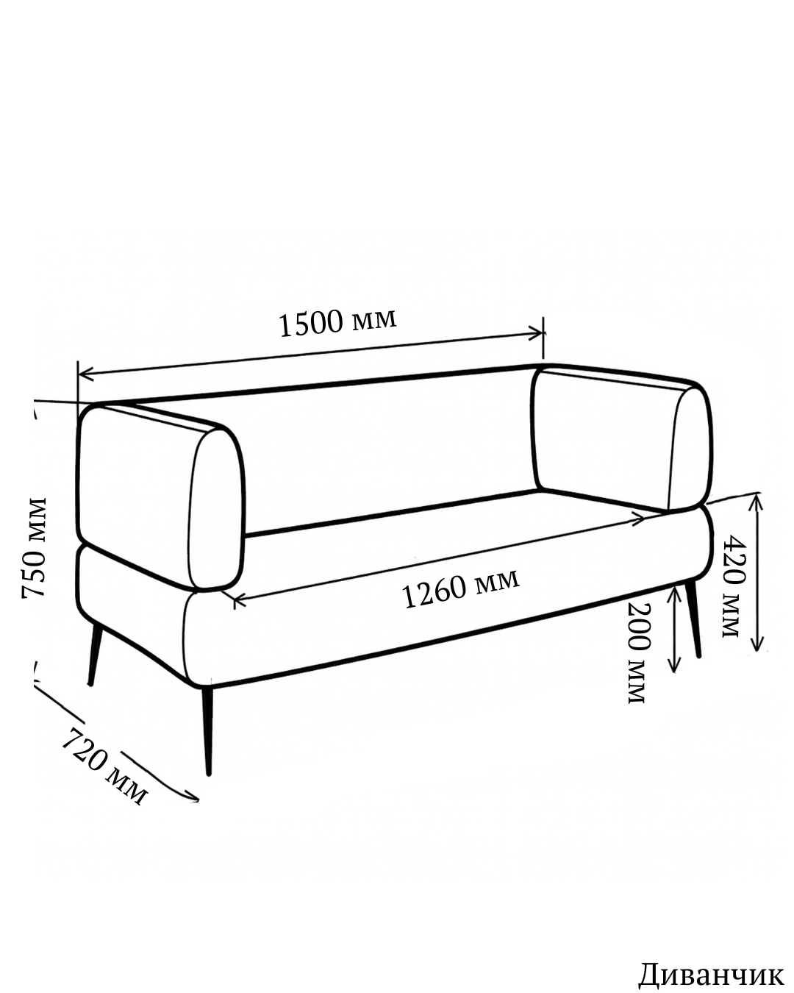 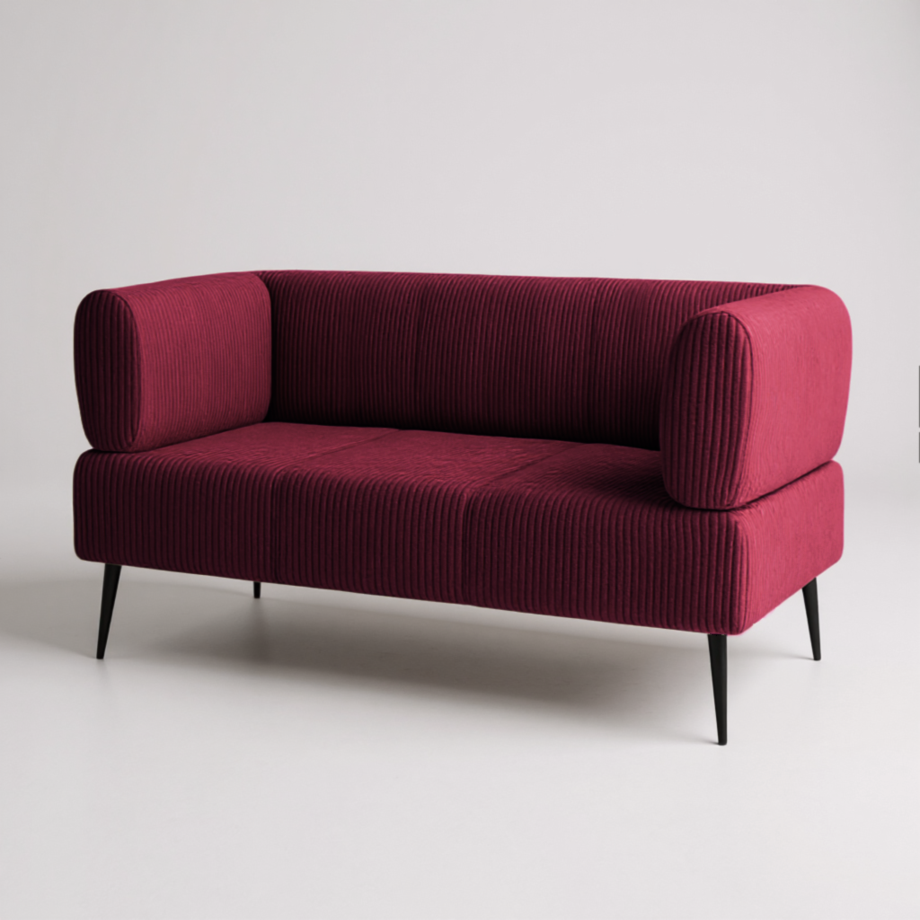 |  | шт | 2 | 0.00 ₴ | 0.00 ₴

Всього вартість пропозиції по ЛОТУ 4, грн* |  |  |  |  |  |  |  | 0.00 ₴
ЛОТ 5 - Тумби
1 | Комод Вісент Рейн | Матеріал каркаса: ЛДСП Матеріал фасаду: ЛДСП Колір: білий На ніжках Ліва сторона: - дві полиці - дверцята, система Push-to-Open - ширина 500 мм Права сторона: - шухляда згори, ручка чорного кольору - дві полиці закриті дверцятами, система Push-to-Open - ширина 500 мм Середня секція: - три відкриті полиці Ширина: 1350 мм Висота: 850 мм Глибина: 400 мм Кромка: пластикова протиударна Фурнітура: ніжки регульовані ручки миталеві |  |  | шт | 1 | 0.00 ₴ | 0.00 ₴

2 | Тумба мобільна | Глибина (см) 40 Ширина (см) 73 Висота (см) 65 Висота нижньої полиці 40 см Висота бортика з гори 5 см Кількість висувних ящиків (шт) 3 Матеріал корпусу ДСП Матеріал фасаду ДСП Ролики для переміщення Колір тумби RAL 7004 з білими ящичками Кромка: пластикова протиударна Фурнітура: кольосика 4 шт з 360 градусів ручки металеві |  |  | шт | 1 | 0.00 ₴ | 0.00 ₴
3 | Тумба Грейд | Матеріал фасаду: ЛДСП Оснащення:з висувними шухлядами Висота: 735 мм Глибина: 500 мм Ширина: 418 мм Тумбочка білого кольору шухляди сірого кольору На колесах Кромка: пластикова протиударна Фурнітура: сірого кольору миталеві |  |  | шт | 7 | 0.00 ₴ | 0.00 ₴
Всього вартість пропозиції по ЛОТУ 5, грн* |  |  |  |  |  |  |  | 0.00 ₴
ЛОТ 6 - Стільці
1 | Пуф трансформер Стандарт 5в1 Сірий | Висота: 520 мм Глибина: 520 мм Довжина: 520 мм Ширина: 520 мм Технічні особливості Матеріал каркаса: метал Наповнювач: поролон ДСП синтепон Оббивка:рогожка Оснащення: з коліщатками Колір сірий водовідштовхуючою пропиткою | 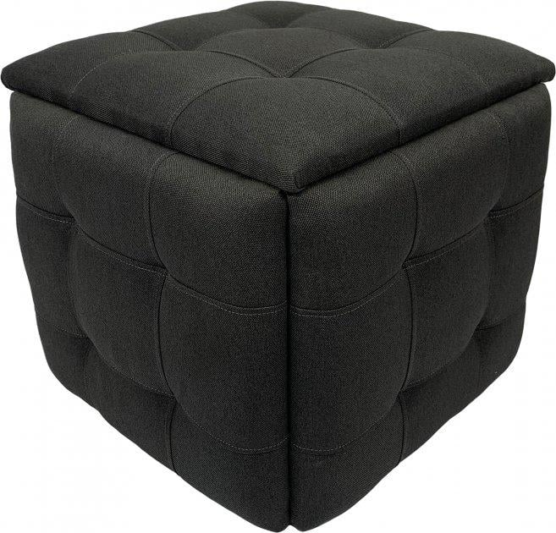 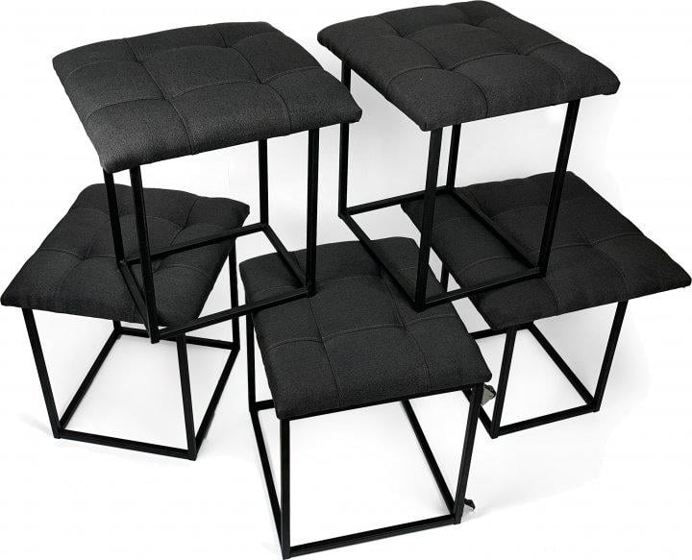 |  | шт | 12 | 0.00 ₴ | 0.00 ₴
2 | Стілець | Висота сидіння у верхньому положенні (мм) 46 Глибина (см) 61 Ширина (см) 64 Висота (см) 82 Ширина сидіння (см) 38 Глибина сидіння (см) 46 Висота підлокітників (см) 18 Максимальне навантаження (кг) 100 Матеріал оббивки тканина водовідштовхуючою пропиткою системоюсистемою Easy Clean (легкої чистки) Матеріал ніжок метал Колір сірого як на фото |  |  | шт | 5 | 0.00 ₴ | 0.00 ₴
3 | Стілець розкладний | Висота спинки: 370 мм; Глибина стільця: 470 мм; Ширина стільця: 460 мм Глибина сидіння: 40 см; Висота в зібраному вигляді: 95 см; Каркас: Метал (чорний); Сидіння: пластик (Чорний). |  |  | шт | 16 | 0.00 ₴ | 0.00 ₴
4 | Крісло м'яке | Ширина крісла 78 см Висота крісла 76 см Глибина крісла 72 см Максимальне навантаження 300 кг Матеріал оббивки Тканина системою Easy Clean (легкої чистки) Матеріал каркасу Фанера Наповнення Пінополіуретан високої щільності |  |  | шт | 2 | 0.00 ₴ | 0.00 ₴
5 | Крісло для конференцій | Тип Крісла для конференцій Оббивка Шкірозамінник Накладка Дерево Глибина, см 55 Висота, см 89 Ширина, см 54 Висота спинки, см 50 Висота підлокітників, см 65 Розмір основи, см 54х58 Матеріал каркасу сидіння Дерево Матеріал каркаса спинки Дерево Матеріал підлокітників Дерево, Метал Колір підлокітників Деревний, Хром Матеріал основи Метал Колір основи Хром Максимальне навантаження по вазі, кг 120 М'якість спинки М'яка М'якість сидіння М'яке Тип основи Ніжки Тип підлокітників Нерегульовані Особливості: ергономічні, з столиком, Можливість штабелювання, Кріплення столика металеве Колір тканини чорний |  |  | шт | 60 | 0.00 ₴ | 0.00 ₴

6 | Крісло | Ширина: 600 мм Висота: 880 мм Глибина: 480 мм Наповнювач: пінополіуретан Висота спинки: 430 мм Конструкція: на ніжках без коліс з підлокітниками із спинкою Оббивка: шкірозамінник Матеріал основи Метал Колір основи Хром Чорного кольору |  |  | шт | 10 | 0.00 ₴ | 0.00 ₴
7 | Крісло мішок | Анатомічний крій, Антибактеріальне просочення, Плоскі шви. Висота 95см Ширина 130см Глибина 95см Наповнювач Пінополіуританова крихта Червоного кольору |  |  | шт | 3 | 0.00 ₴ | 0.00 ₴
Всього вартість пропозиції по ЛОТУ 6, грн* |  |  |  |  |  |  |  | 0.00 ₴
ЛОТ 7 - Підставка
1 | Підставка для парасольок | Розміри: 300х300х600 мм. Матеріал: метал з сухопорошковим фарбуванням, яке забезпечує стійкість до корозії. Колір: чорний | 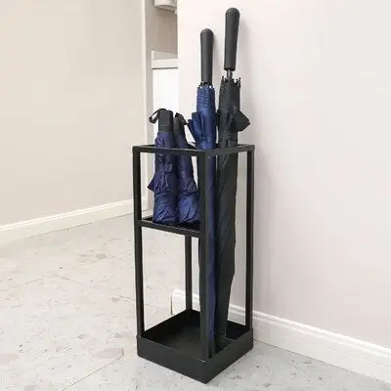 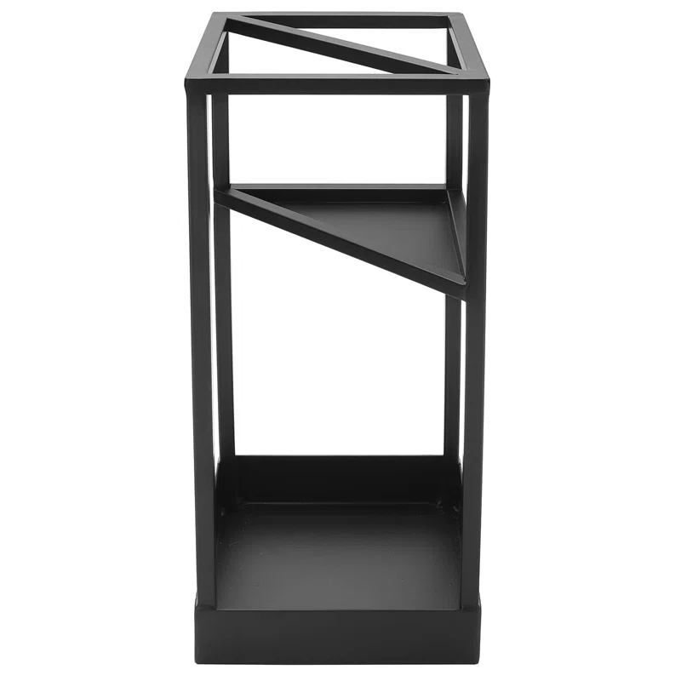 |  | шт | 8 | 0.00 ₴
2 | Складана підставка для брошур, підставка для журналів з 5 кишенями | Кількість рівнів для зберігання: 5 Максимальне навантаження: 2 кг / 4 фунти на рівень Підходить для: 16,85 x 14,37 дюйма / 428 x 365 мм Внутрішній розмір рами: 9,65 x 0,98 x 14,37 дюйма / 245 x 25 x 365 мм Розміри виробу: 55 x 390 x 1650 мм На колесах: 4xКолеса (2 з гальмами + 2 поворотні колеса) |  |  | шт | 6 | 0.00 ₴
Всього вартість пропозиції по ЛОТУ 7, грн* |  |  |  |  |  |  |  | 0.00 ₴
ЛОТ 8 - Стелаж
1 | Стелаж | ХАРАКТЕРИСТИКИ: ➖ РОЗМІР СЕКЦІЇ: 180х90х40 СМ ➖ РОЗМІР ПОВНІСТЮ: 180х360х40 СМ ➖ КОЛІР КАРКАСА: ЧОРНИЙ ➖ МАТЕРІАЛ КАРКАСА: МЕТАЛ ➖ ТОВЩИНА МЕТАЛУ: 0,63 ММ ➖ ПРОФІЛІ: ПОРОШКОВА ФАРБА ➖ КІЛЬКІСТЬ ПОЛИЦЬ: 20 ШТ. ➖ МАТЕРІАЛ ПОЛИЦЬ: МДФ ➖ ТОВЩИНА МДФ: 4 ММ ➖ НАВАНТАЖЕННЯ: ДО 175 КГ/ПОЛИЦЮ ➖ РЕГУЛЮВАННЯ ВИСОТИ ПОЛИЦЬ: КОЖНІ 40 ММ. ➖ КРІПЛЕННЯ: ЗАЧЕПИ ➖ ТИП: РОЗБІРНИЙ КОМПЛЕКТАЦІЯ ОДНОГО СТЕЛАЖА: Стійки: 8 шт. Полиці: 5 шт. Довгі балки: 10 шт. Бічні балки: 10 шт. Вертикальні з'єднання: 4 шт. Центральні опори: 5 шт. Пластикові накладки на ніжки: 4 шт. |  |  | шт | 4 | 0.00 ₴ | 0.00 ₴

Всього вартість пропозиції по ЛОТУ 8, грн* |  |  |  |  |  |  |  | 0.00 ₴
ЛОТ 9 - Дзеркало
1 | Підлогове дзеркало | Розміри: Висота: 1800 мм Глибина: 50 мм Ширина: 800 мм Скло:дзеркало Колір рамки та ніжки: білий |  |  | шт | 1 | 0.00 ₴ | 0.00 ₴
Всього вартість пропозиції по ЛОТУ 9, грн* |  |  |  |  |  |  |  | 0.00 ₴
ЛОТ 10 - Полиця
1 | Полиця Грейд | Розміри: Товщина: 16 мм Висота: 550 мм Глибина: 250 мм Ширина: 850 мм Верхня та нижня полиця сірого кольору, середня білого |  |  | шт | 3 | 0.00 ₴ | 0.00 ₴
2 | Полиці соти з натурального дерева на стіну для декору в офіс | Кількість ярусів (полиць): 3 Матеріал: Дерево Ширина 375 мм Висота 325 мм Глибина 140 мм |  |  | шт | 3 | 0.00 ₴ | 0.00 ₴
Всього вартість пропозиції по ЛОТУ 10, грн* |  |  |  |  |  |  |  | 0.00 ₴
ЛОТ 11 - Шафа
1 | Шафа бухгалтерська Argo МШЛ 70ТF | Матеріал: Метал Колір: сірийсірий Розміри: В 700 * Г 350 * Ш 450 1 незалежне відділення, трейзер |  |  | шт | 1 | 0.00 ₴ | 0.00 ₴
Всього вартість пропозиції по ЛОТУ 11, грн* |  |  |  |  |  |  |  | 0.00 ₴
* Товариство Червоного Хреста України є громадською неприбутковою організацією і просить надати максимальні знижки на товар, вказаний у ціновій пропозиції.
** Закупівля відбувається окремими лотами
Увага! Додаткові вимоги |  | 1.Доставка здійснюється у приміщення, після закінчення будівельних робіт. Ориєнтовно 01.06.2026 року, за 30 днів до потрібної дати поставки ініціатор повідомить постачальнику відповідно до етапу ремонтних робіт. 2.Постачальником з моменту виготовлення до моменту монтажу та встановлення гарантується належне зберігання меблів у власних складських, спеціально облаштованих приміщеннях, що забезпечують дотримання вимог до вологості, температурного режиму та безпеки продукції. 6.Товари, що поставляються, повинні відповідати вимогам якості. У випадку поламки продукції, у гарантійний період, постачальник здійснює ремонт за власний рахунок. 7.Учаснику необхідно вказати: модель, торгову марку, виробника та детально зазначати технічні характеристики продукції у відповідності до параметрів та вимог технічного опису даної таблиці та надати фото товару (візуалізацію). 8.Всі документи мають відповідати реальним заявленим технічним характеристикам. 9.У разі виявлення неякісного товару або такого, що не відповідає умовам договору, учасник-переможець зобов’язаний замінити неякісний товар протягом 5 робочих днів з моменту виявлення неякісного товару на якісний без будь-якої додаткової оплати з боку замовника.

Примітка: вартість одиниці продукції та загальну вартість пропозиції потрібно заповнювати у гривнях, зазначаючи цифрове значення, яке має не більше двох знаків після коми.
Ми погоджуємось, що всі витрати, пов’язані з доставкою товару, завантажувально-розвантажувальними роботами,підйом на поверх ( перший, другий, третій, четвертий), збірка, встановлення відповідно до схем планування (надаються Замовником), прибирання сміття його утилізацію здійснюються за рахунок Постачальника за наданою адресою.м.Київ (точна адреса буде надана переможцю закупівлі під час підписання договору). Ліфт до 400 кг.
Ми погоджуємося та ознайомлені з умовами типового Договору ТЧХУ (Додаток №3 до Запиту).
Ми погоджуємося з умовами, що Замовник має право розділити дану закупівлю між декількома постачальниками за умови наявності більш вигідних умов на різні позиції.
Ми погоджуємося з умовами, що Ви можете відхилити нашу чи всі надані пропозиції, та розуміємо, що Ви не обмежені у прийнятті будь-якої іншої пропозиції з більш вигідними для Вас умовами.
Ми погоджуємось зафіксувати цінову пропозицію протягом 90 днів календарних днів з моменту подачі
Подаючи свою пропозицію ми підтверджуємо повну комплектацію та відповідність умовам зазначеним в Запиті.
Учасники повинні надсилати цінові пропозиції з підписом і печаткою (за наявності)

 | Дата:

 | Керівник організації/ФОП:____________________________ ( ____________________)
 | МП підпис ПІБ

